メモ１
モジュール９

9.1

一般的なセキュリティ用語
 | Core2 P172参照

 |  | 機密性（Confidentiality）
 |  |  | 情報にアクセスすることが認可されたものだけがアクセスできることを確実にすること
 |  |  | 不正アクセスや情報漏えいを防ぐために重要である
 |  |  | 具体例：パスワード保護、暗号化通信
 |  | 完全性（Integrity）
 |  |  | 情報および処理方法の正確さおよび完全である状態を安全防護すること
 |  |  | データが信頼性を保ち、その有用性が確保される
 |  |  | 具体例：アクセス制限、操作ログの記録
 |  | 可用性（Availability）
 |  |  | 認可された利用者が、必要なときに情報にアクセスできることを確実にすること
 |  |  | システムの信頼性と継続性といった必要なときに情報やリソースが利用可能であることを保証する
 |  |  | 具体例：サーバーの冗長化、バックアップ

セキュリティの監査と評価

 | リスク管理（Risk Management）
 |  | 企業の重要業務に影響を与える「脅威」「脆弱性」を特定し、評価し、軽減するプロセス

 |  | ERM（Enterprise Risk Management）
 |  |  | 多くの企業は、NISTやISOなどの公開フレームワークを参考に、組織全体のリスク管理方針を整備している
 |  | リスクアセスメント
 |  |  | リスク管理の一部で、脅威（Threat）、脆弱性（Vulnerability）、セキュリティ体制（Security Posture）を評価する
 |  |  | 初期評価だけでなく、継続的な監視も含む

 | ポスチャ評価（Security Posture Assessment）
 |  | NIST CSF、ISO/IEC 27001、COBITなどを基準に、組織のセキュリティ管理がどれだけ整備されているかを評価する
 |  | ポスチャ（姿勢）
 |  |  | 組織がどの程度セキュリティ対策を実施できているかの「成熟度」を示す

 |  | サイバーセキュリティ監査の種類
 |  |  | ① コンプライアンス監査
 |  |  |  | 法令・規制・業界基準に従っているかを確認する
 |  |  |  | 例：個人情報保護法、ISMS、PCI DSSなど
 |  |  | ② リスクベース監査
 |  |  |  | 潜在的な脅威や脆弱性を洗い出す
 |  |  | ③ 技術監査
 |  |  |  | ネットワーク、アクセス制御、データ保護など技術的な仕組みを詳細に調査する

 | プロセス評価（Process Assessment）
 |  | MEF（Mission Essential Function：業務上不可欠な機能）
 |  |  | 中断が許されない業務
 |  |  | 障害時には最優先で復旧すべき対象
 |  | MEFを支えるシステム・データ・ネットワークを特定し、優先順位をつける

 |  | ビジネスインパクト分析（BIA）
 |  |  | 脅威が発生した場合の「損失」を定量化するプロセス
 |  |  | 障害や攻撃が起きたときの損害を数値化する分析
 |  |  | 例：
 |  |  |  | DoS攻撃でECサイトが5時間停止
 |  |  |  | 売上損失、顧客離脱、ブランド毀損などを金額換算

規制コンプライアンス
 | Core2 P272参照

暗号化
 | Core2 P180参照

脆弱性とエクスプロイトの種類
 | Core2 P172参照

 | ソフトウェア脆弱性
 |  | 定義：アプリケーションやOSの設計・コードに存在する欠陥で、セキュリティ機能が回避されたり、クラッシュを引き起こす可能性があるもの
 |  | 深刻な例：攻撃者が任意のコードを実行できる脆弱性（Remote Code Execution）→ マルウェア感染のリスク
 |  | 悪用コード：脆弱性を利用して攻撃を仕掛けるコードは「エクスプロイト（Exploit）」と呼ばれる
 | ゼロデイ脆弱性
 |  | ベンダーがまだ認識していない、またはパッチが未提供の脆弱性のこと
 | ゼロデイ攻撃
 |  | パッチが存在しない状態で脆弱性を悪用する攻撃のこと
 |  | →防御が困難で、被害が甚大になる可能性がある
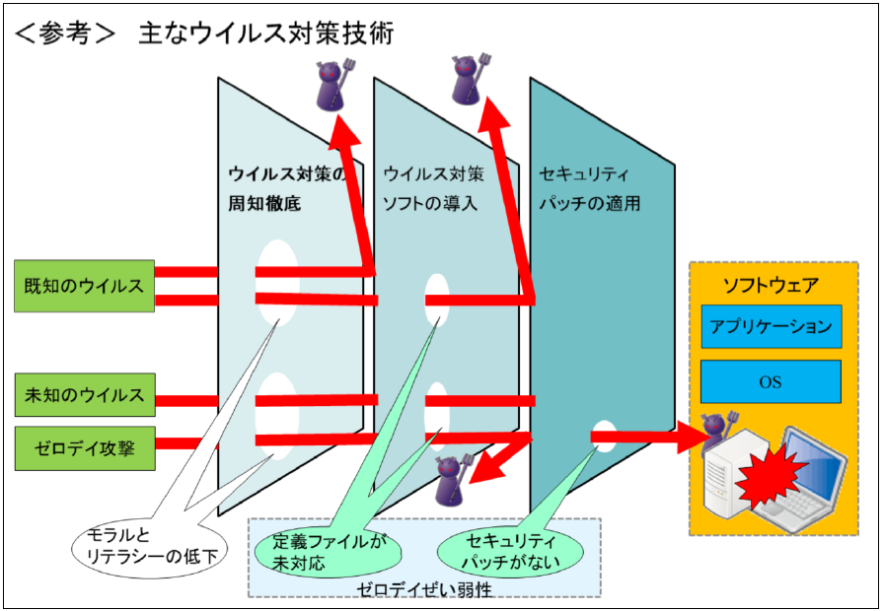

欺瞞：ぎまん
あざむくこと、だますこと

デセプション（欺瞞：ぎまん）技術（Deception Technology）
 | サイバーセキュリティの中でも 攻撃者の行動を観察し、早期検知し、組織の防御力を高めるための“能動的防御” に分類される

 | 目的
 |  | 攻撃者の認知負荷を増やす
 |  | → どれが本物でどれが偽物かわからなくなる
 |  | 攻撃コストを上げる
 |  | → 攻撃者はTTP（戦術・技術・手順）を変え続ける必要がある
 |  | 早期検知
 |  | → 本来触られるはずのない“おとり”にアクセスがあれば即異常
 |  | 攻撃者の行動分析
 |  | → 使用ツール、侵入経路、目的などのインサイトを得られる

 | ハニーポット（Honeypot）
 |  | 攻撃者を引きつけるために意図的に設置された 偽のコンピューターシステム
 |  | 攻撃者の侵入行動を観察できる
 |  | 攻撃ツールや手法（TTP）を収集できる
 |  | 本物のシステムへの攻撃を遅延させる
 |  | 侵入の早期警告として機能する
 | ハニーネット（Honeynet）
 |  | ハニーポットを複数組み合わせた おとりネットワーク全体のこと
 |  | 実際のネットワークのように構築できる
 |  | エミュレーターで仮想的に再現することもできる
 |  | より高度な攻撃者の行動を分析できる

9.2

脅威の種類と評価
攻撃の種類
分散型DoS攻撃とボットネット
 | Core2 P176参照

マルウェア攻撃
 | Core2 各所

オンパス攻撃
 | Core2 P176参照

 | MACスプーフィング
 |  | ネットワークインターフェイスのMACアドレスを偽装する
 |  | ACL（アクセス制御リスト）を回避したり、正規ホストに成りすますために使用される
 |  | 正規ホストと同じMACを使うとネットワークが混乱するため、攻撃者は正規ホストを無効化することが多い

 | IPスプーフィング
 |  | IPアドレスを偽装する
 |  | DoS攻撃で発信元を隠すためによく使われる
 |  | 返信を受け取る必要がないため、オンパス攻撃とは目的が異なる

 | ARPスプーフィングとARPポイズニング
 |  | 攻撃者が「未承諾のARP応答（gratuitous ARP）」を送信
 |  | 発信元MACアドレスを正規ホスト（例：デフォルトゲートウェイ）に偽装する
 |  | 同じブロードキャストドメイン内のデバイスが、偽のMAC:IP対応をキャッシュに登録してしまう
 |  | → この状態が ARPポイズニング
 |  | ARPスプーフィング：偽のARP応答を送信する行為
 |  | ARPポイズニング：偽のMAC:IP対応がキャッシュに書き込まれた状態
 |  | 攻撃が成功すると
 |  |  | サブネット外への通信（＝ゲートウェイ宛）が攻撃者に送られる
 |  |  | 攻撃者は通信を傍受し、改ざんし、再送信できる
 |  |  | 転送しなければDoS攻撃にもなる
 |  | 検出が難しい理由
 |  |  | ARPには認証機能がない
 |  |  | 通常のネットワークではARP応答が頻繁に発生するため、異常が目立ちにくい
 |  | 検出方法
 |  |  | WiresharkでARPパケットを確認
 |  |  | ローカルARPキャッシュに「同じMACに複数のIPが紐づく」などの異常がないか確認

 |  | RA（Router Advertisement）スプーフィング：攻撃者が偽のルーターとして振る舞い、通信を奪う

フラッディング
ネットワーク に接続されたシステムや機器に限界を超える データ や要求が殺到し、動作に支障をきたすこと

MACフラッディング攻撃
 | レイヤー2（データリンク層）を狙った攻撃であり、特に スイッチ を標的にする
 | スイッチの動作を破壊する攻撃 として位置づけられている
 | 攻撃者は、スイッチに対して 大量の偽のMACアドレスを持つフレーム を送りつける
 | →スイッチの MACアドレステーブルをメモリ上限まで埋め尽くす
 | 結果：スイッチがリピータハブのように動作する
 |  | スイッチがハブ化すると、ネットワーク内の全ポートにトラフィックが流れる ため、攻撃者は簡単にスニッフィング（盗聴）できるようになる

VLANホッピング攻撃
 | 本来アクセスできない別のVLANにトラフィックを送り込む攻撃
 | VLANはネットワークを論理的に分割する仕組みですが、設定やプロトコルの弱点を突くと、この境界を越えられてしまう
 | VLAN分離の破壊 に特化した攻撃として位置づけられている

 | 802.1QのデフォルトVLAN機能を悪用する攻撃
 |  | 802.1Qのタグは VLAN を識別するためのヘッダですが、非VLAN対応スイッチとの互換性のために「デフォルトVLAN」が存在する
 |  | →攻撃者はこの仕様を悪用
 |  | VLAN境界を突破するレイヤー2攻撃として扱われている

 | トランクポートを偽装して作る VLANホッピング
 |  | MACフラッディング（スイッチを混乱させる）、ARPポイズニング（通信経路を乗っ取る）と同じく、スイッチの動作を悪用する攻撃の一種

 | STP（スパニングツリープロトコル）操作攻撃
 |  | STP：スイッチ間のループを防ぐプロトコル
 |  | ネットワーク境界を突破して盗聴（経路を乗っ取り盗聴）ができ、また、ルーティング経路を乗っ取るため、影響範囲が大きい

不正なデバイスとサービス

 | 不正デバイス（Rogue Device）
 |  | ネットワーク管理者の許可なく接続されたデバイスのこと
 |  | 代表例
 |  |  | 不正アクセスポイント（Rogue AP）
 |  |  | → 正規のWi-Fiに見せかけてユーザーを誘導し、通信を盗聴
 |  |  | 不正DHCPサーバー
 |  |  | → 攻撃者が指定したゲートウェイへ誘導し、オンパス攻撃を実行
 |  |  | 不正DNSサーバー
 |  |  | → 偽サイトへ誘導し、フィッシングやマルウェア感染を狙う

 | 不正サービス（Rogue Service）
 |  | ネットワーク上で勝手に動作しているサービスのこと
 |  | →ネットワークの監視外で動作するため、攻撃者にとって隠れ蓑になりやすい のが特徴
 |  | 代表例
 |  |  | 勝手に立ち上げられたWebサーバー
 |  |  | 不正なVPNサービス
 |  |  | 攻撃者が設置したプロキシ
 |  |  | 不正なファイル共有サービス

 | シャドーIT
 |  | IT部門の許可なく、ユーザーが勝手にPC、スマホ、ソフトウェア、クラウドサービスを導入すること
 |  | →シャドーITは現代の企業で急増している脅威 として扱われている

不正なDHCP
 | 偽の設定を配布してオンパス攻撃を実行する
 | ネットワークの自動設定プロセスを乗っ取る攻撃として扱われている
 | 不正DHCPサーバーは、誤って設置される場合（家庭用ルーターのDHCPを切り忘れ）と攻撃者が意図的に設置する場合がある
 | 攻撃者は、クライアントに 偽のネットワーク設定（デフォルトゲートウェイ → 攻撃者のPC、DNSサーバー → 攻撃者のDNS、NTPサーバー → 攻撃者のサーバーなど）を配布する
 | 結果：クライアントの通信は攻撃者を経由するため、オンパス攻撃（AitM）を容易に実行できる

 | DHCPスターベーション攻撃（DHCP Starvation Attack）
 |  | 正規DHCPを無効化し、不正DHCPを使わせる
 |  | 攻撃者が大量の 偽のDHCPリクエスト を送信し、正規DHCPサーバーのアドレスプールを枯渇させる
 |  | 結果：正規クライアントはIPアドレスを取得できず、ネットワークに接続できなくなり（DoS攻撃）、代わりに 不正DHCPサーバー がリースを提供しやすくなる
 |  | 不正DHCPサーバーを使ったオンパス攻撃の前段階として利用される

DNS攻撃
 | 名前解決の信頼性を破壊する攻撃
 |  | ① タイポスクワッティング
 |  |  | ユーザーのタイプミスを狙って、偽のドメインに誘導する手法
 |  |  | DNS自体を攻撃するわけではありませんが、名前解決の信頼性を悪用する攻撃として扱われる
 |  | ② DRDoS（DNSリフレクション攻撃）
 |  |  | DNSを使った増幅型DDoS攻撃
 |  |  | 攻撃者はDNSサーバーを踏み台にして、標的に大量のトラフィックを送りつける
 |  | ③ パブリックDNSサービスへのDoS攻撃
 |  |  | Google Public DNS や Cloudflare DNS などを直接攻撃し、Webサービス、クラウドリソースの利用を妨害する攻撃
 |  | ④ DNSサーバーの乗っ取り（DNSレコード改ざん）
 |  |  | 攻撃者がDNSサーバーを侵害し、正規ドメイン → 偽サイトのIP というレコードを挿入する
 |  |  | →DNSサーバーキャッシュポイズニング と密接に関連している

 | DNSベースのオンパス攻撃
 |  | オンパス攻撃（AitM） のDNS版である
 |  | ARPポイズニングで被害者の通信を横取りして、攻撃者が偽の応答を返すことにより、被害者は攻撃者が指定したIPアドレスに誘導される

 | DNSクライアントキャッシュポイズニング
 |  | 攻撃者が HOSTS ファイルに偽の name:IP を書き込み、DNSを使わずに偽サイトへ誘導できる
 |  | →管理者権限が必要となる

 | DNSサーバーキャッシュポイズニング
 |  | DNSサーバー自体のキャッシュを汚染する攻撃
 |  | 攻撃者が再帰クエリを利用してDNSサーバーに問い合わせさせ、権威サーバーを装って偽の domain:IP マッピングを大量に含めた応答を返し、DNSサーバーがそれをキャッシュに保存してしまう

9.5 | ソーシャルエンジニアリング

ソーシャルエンジニアリング攻撃
 | Core2 P174参照

パスワード攻撃
 | Core2 P177参照

